version 1
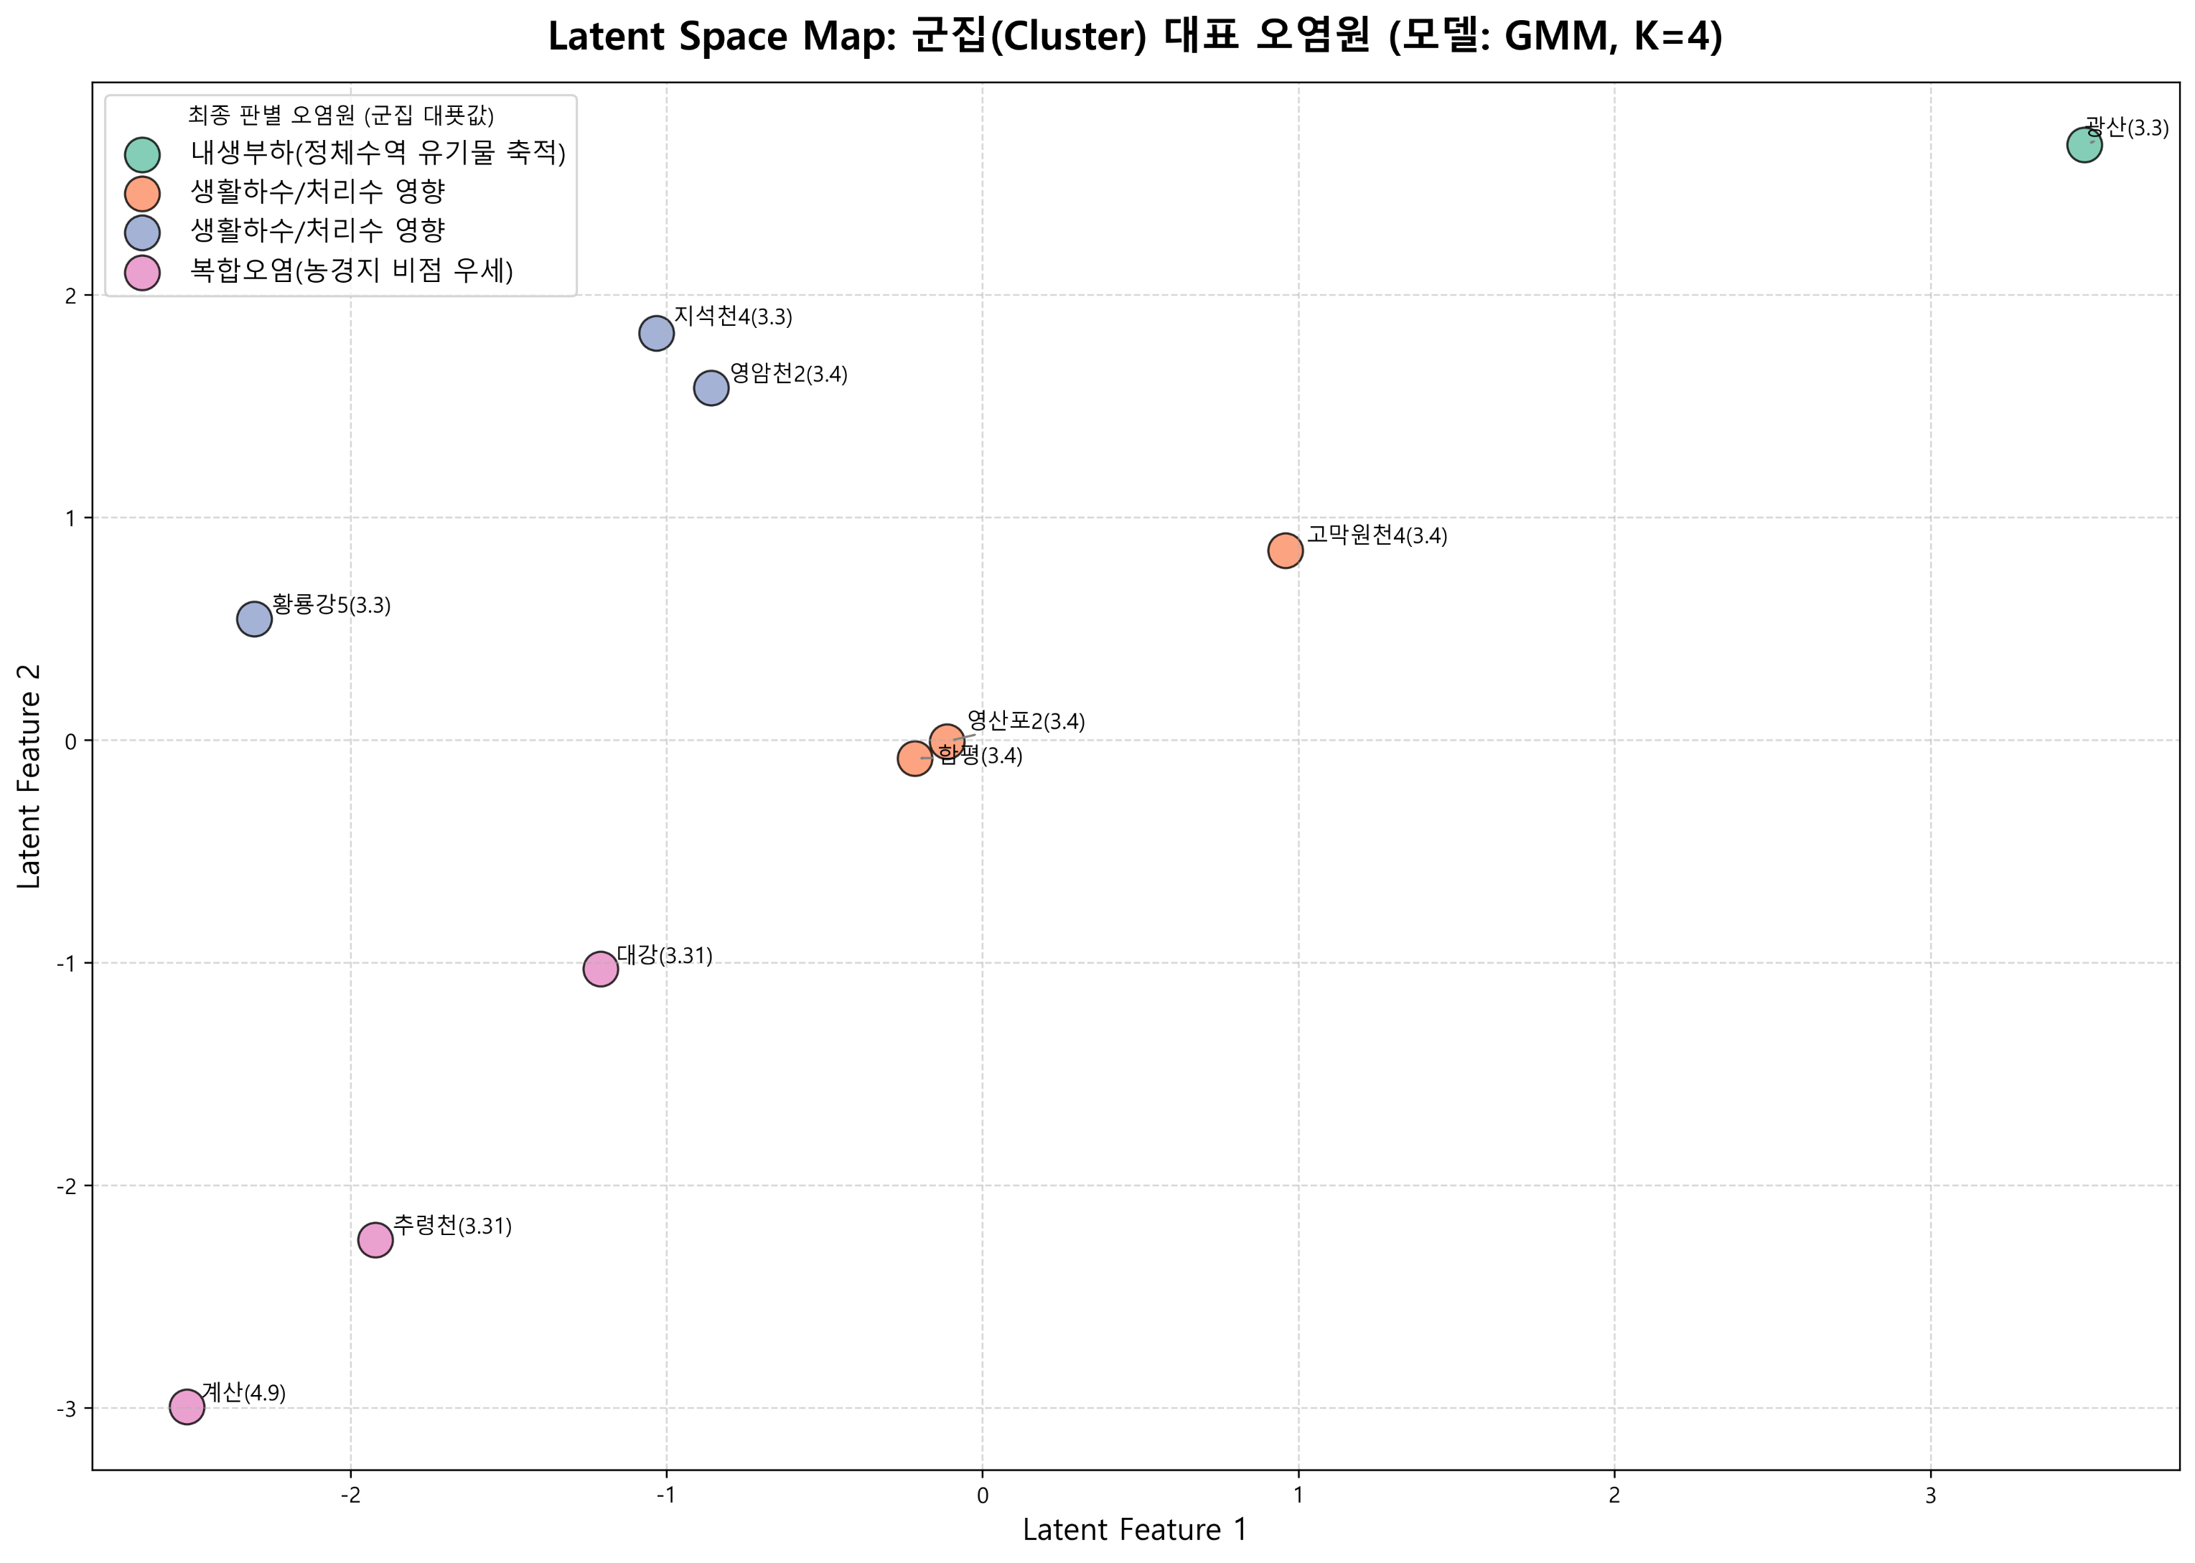
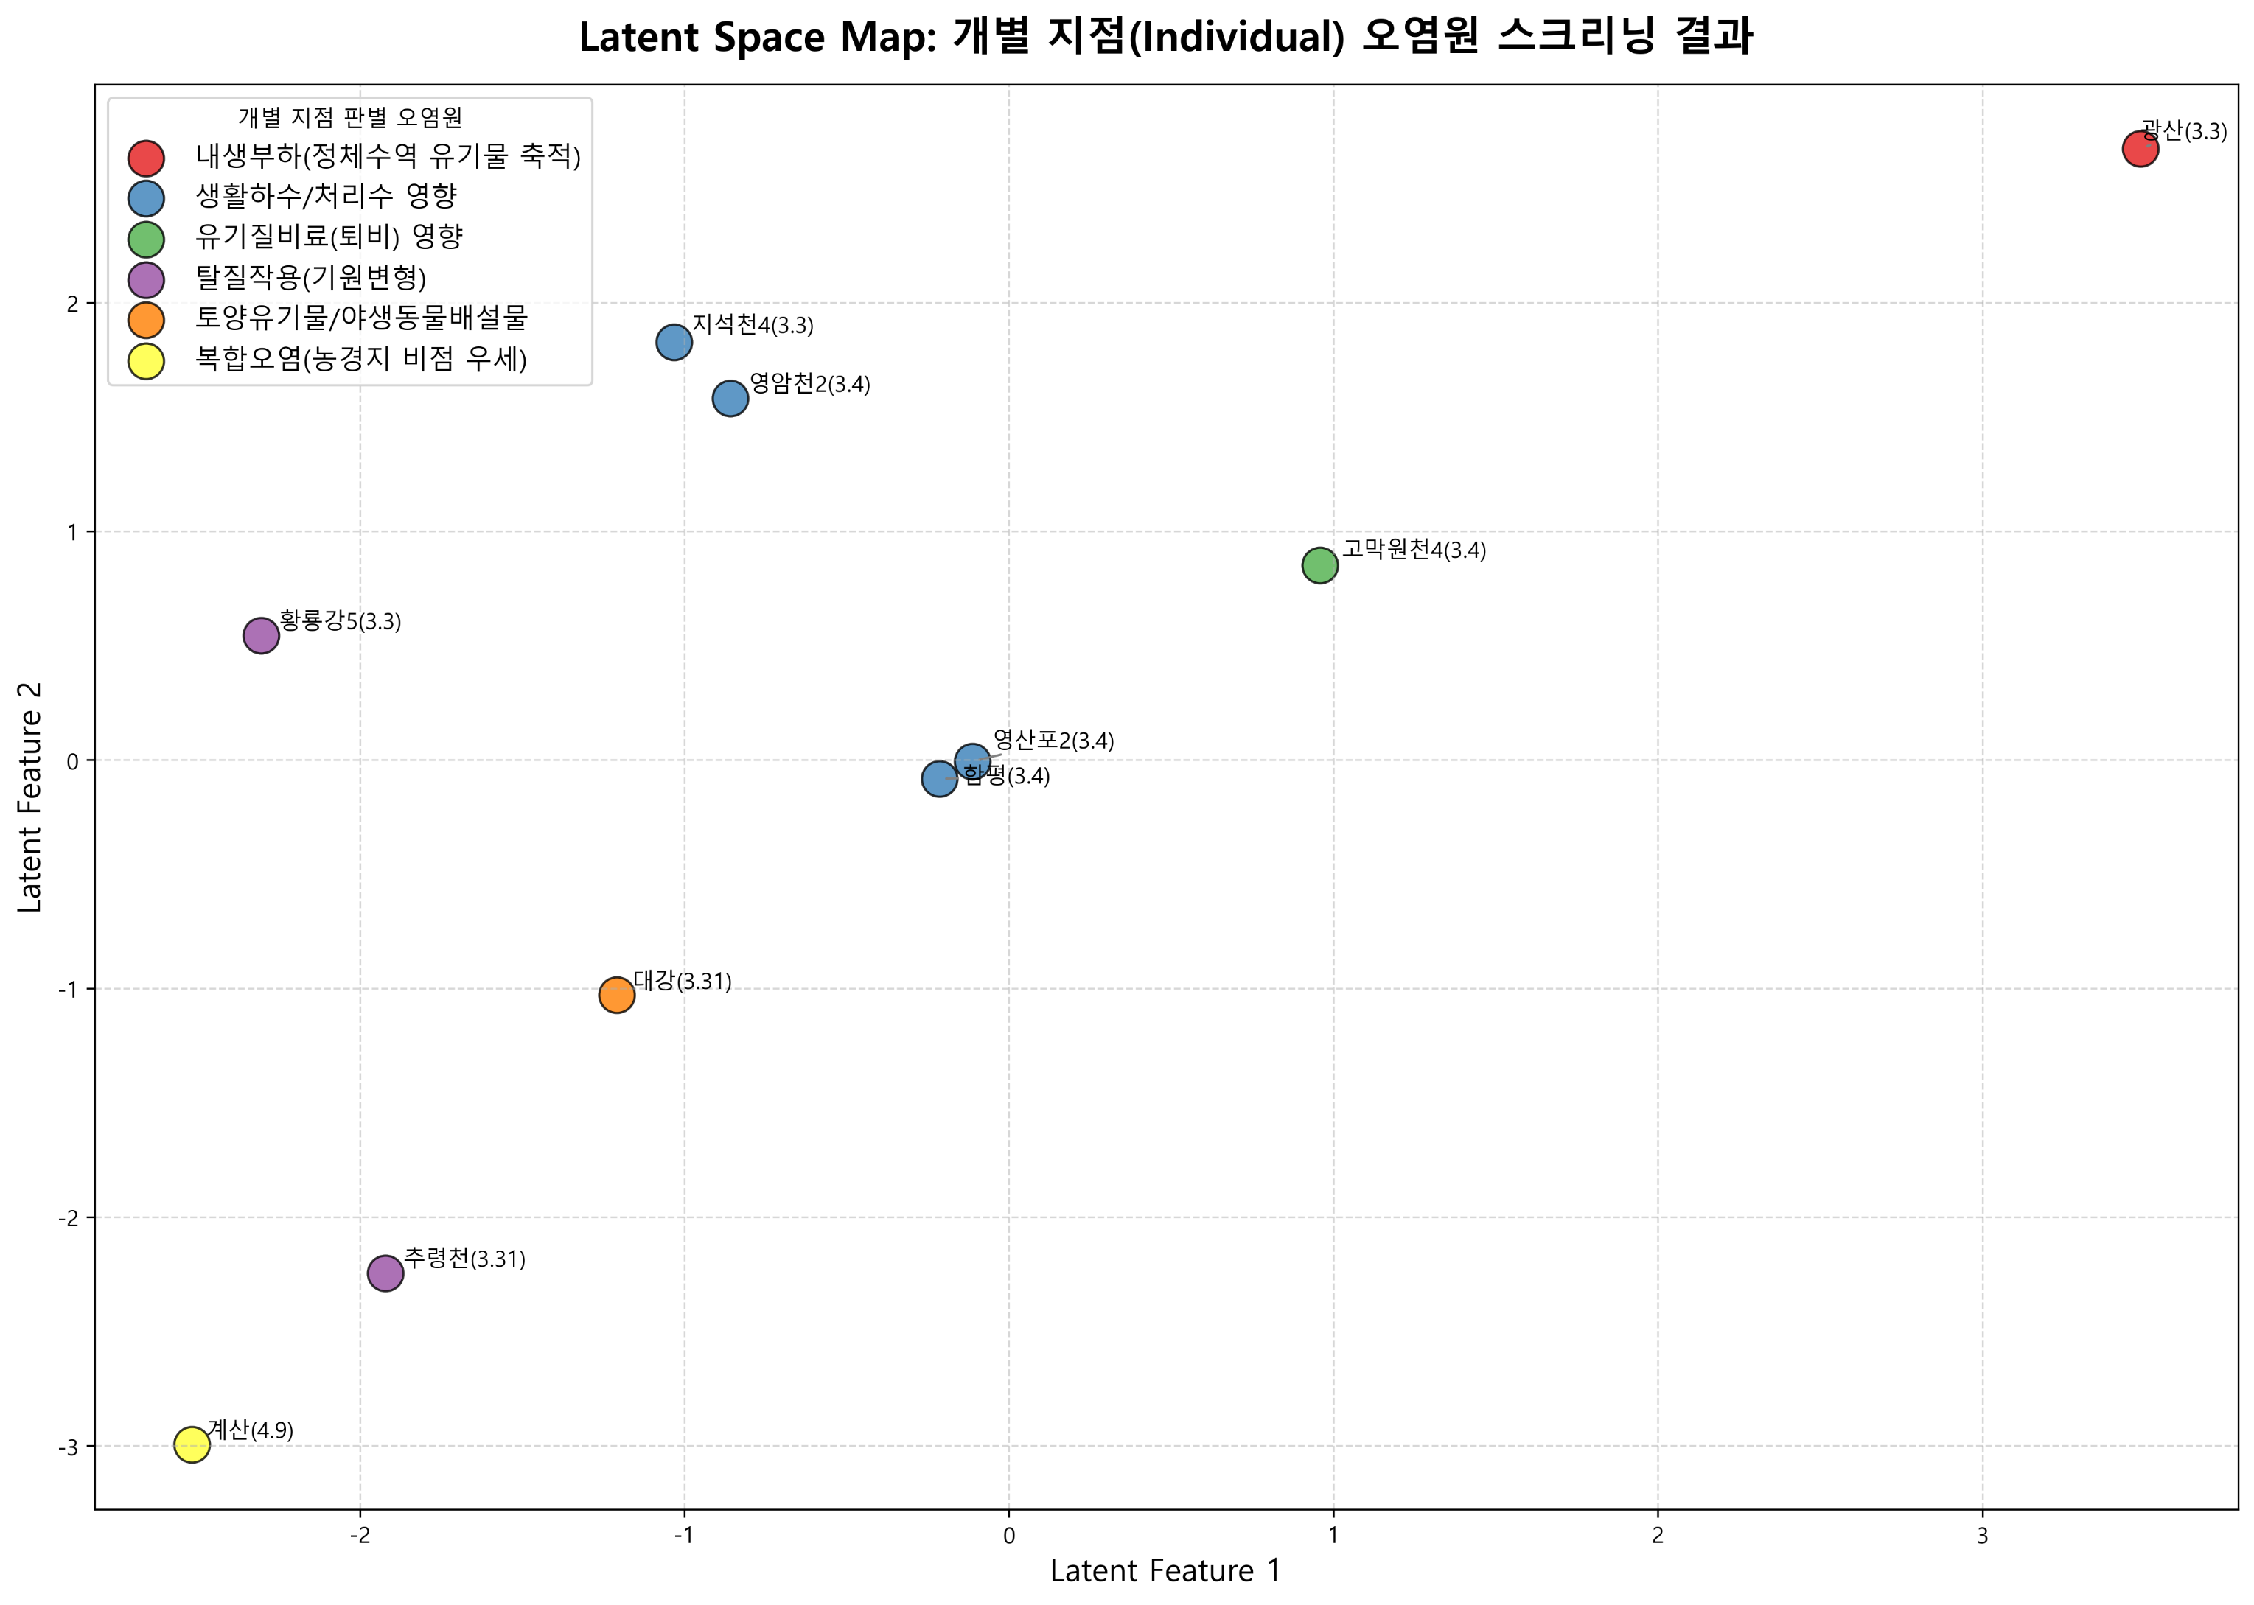
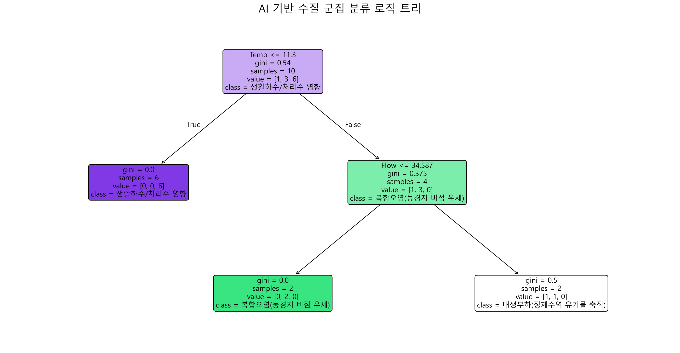
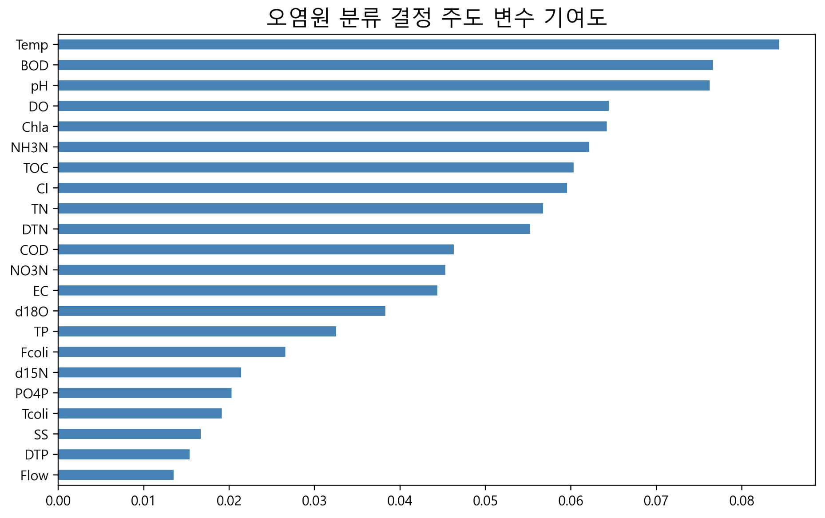
2026년 조사연구사업 특이측정값

1.1 | -1.3
9.3 | 3.1
8.6 | 2.7
5.0 | 0.9
6.5 | 4.1
9.1 | 2.5
12.0 | 3.7
6.1 |  | 2.2
8.1 |  | 3.3
5.2 |  | 3.4
¹⁵N-NO₃ (‰)
¹⁸O-NO₃ (‰)
Manure & Sewage
NH₄⁺ fertilizer
Soil N
Atmospheric NO₃⁻ by ion exchange/AgNO₃
NO₃⁻ fertilizer
Atmospheric NO₃⁻ by bacterial denitrification
1.1
9.3
8.6
5.0
6.5
9.1
12.0
6.1
8.1
5.2
Inorganic fertillizer
¹⁵N-NO₃ (‰)
¹¹B (‰)
Sewage
Manure
No | 지점명 | 본류/ 지류 | 수계 | 채수일 | 현장, 수질항목 분석결과 |  |  |  |  |  |  |  |  |  |  |  |  |  |  |  |  |  |  |  |  |  |  | 안정동위원소 분석결과 |  |  |  | Memo
 |  |  |  |  | 강수량 (Day) | 강수량 (Week) | 유량 | 수온 | pH | DO | BOD | COD | SS | EC | T-N | DTN | NO3-N | NH3-N | T-P | DTP | PO₄-P | Chlorophyll a | TOC | 총대장균 군수 | 분원성 대장균군수 | Cl- | B | 15N | 18O | 18O | 11B
3M-1-02 | 광산(영본B) | 본류 | 영산강 | 2026.03.03 | 0.0 | 38.5 | 41.454 | 11.4 | 6.9 | 6.3 | 10.7 | 14.0 | 28.2 | 412 | 9.069 | 8.582 | 1.160 | 7.048 | 0.403 | 0.249 | 0.232 | 40.0 | 11.9 | 210000 | 96000 | 66.0 |  | 1.1 | -1.3 |  |  | 강우
3M-1-03 | 영산포2(영본C) | 본류 | 영산강 | 2026.03.04 |  |  | 45.144 | 10.8 | 7.4 | 9.9 | 6.2 | 9.1 | 16.7 | 425 | 9.263 | 9.093 | 2.651 | 6.106 | 0.118 | 0.113 | 0.074 | 21.2 | 8.4 |  |  | 59.1 |  | 9.3 | 3.1 |  |  | 강우 및 고온
3M-1-04 | 함평(영본D) | 본류 | 영산강 | 2026.03.04 |  |  |  | 10.2 | 7.5 | 10.4 | 6.1 | 9.0 | 15.8 | 431 | 8.412 | 8.243 | 2.979 | 5.094 | 0.136 | 0.091 | 0.064 | 23.1 | 8.0 |  |  | 61.4 |  | 8.6 | 2.7 |  |  | 강우 및 저유량
3M-1-06 | 고막원천4(영본Da) | 지류 | 영산강 | 2026.03.04 |  |  |  | 8.6 | 7.3 | 10.8 | 7.4 | 14.1 | 82.5 | 244 | 5.931 | 5.506 | 3.569 | 0.777 | 0.400 | 0.266 | 0.256 | 30.7 | 11.7 |  |  | 58.7 |  | 5.0 | 0.9 |  |  | 강우
3M-1-10 | 황룡강5 | 지류 | 영산강 | 2026.03.03 |  |  | 14.295 | 10.6 | 7.9 | 11.5 | 10.6 | 9.0 | 39.9 | 322 | 1.976 | 1.820 | 1.137 | 0.218 | 0.086 | 0.022 | 0.005 | 36.4 | 8.3 | 28000 | 2500 | 47.0 |  | 6.5 | 4.1 |  |  | 강우 및 고온
3M-1-11 | 지석천4 | 지류 | 영산강 | 2026.03.03 | 0.5 | 44.5 |  | 11.2 | 8.0 | 12.2 | 10.1 | 12.5 | 28.4 | 251 | 3.346 | 3.094 | 2.390 | 0.098 | 0.186 | 0.115 | 0.111 | 95.8 | 9.2 | 27000 | 3700 | 25.7 |  | 9.1 | 2.5 |  |  | 강우 및 고온
3M-1-14 | 영암천2 | 지류 | 영산강 | 2026.03.04 |  |  |  | 10.9 | 7.7 | 12.3 | 6.9 | 9.2 | 27.7 | 1484 | 4.897 | 4.651 | 3.301 | 0.608 | 0.227 | 0.134 | 0.123 | 58.7 | 8.0 |  |  | 387.2 |  | 12.0 | 3.7 |  |  | 고온 및 저유량
 | 대강(섬본C) | 본류 | 섬진강 | 2026.03.31 |  |  |  | 16.4 | 7.4 | 10.4 | 5.0 | 8.5 | 48.8 | 210 | 1.889 |  |  |  | 0.137 |  |  |  | 7.6 |  |  | 23.7 |  | 6.1 |  | 2.2 |  | 강우
 | 추령천(추령A) | 지류 | 섬진강 | 2026.03.31 |  |  | 5.356 | 12.4 | 6.9 | 10.5 | 2.7 | 5.1 | 6.5 | 157 | 3.309 |  |  |  | 0.050 |  |  | 17.3 | 3.6 |  |  | 16.9 |  | 8.1 |  | 3.3 |  | 고온
 | 계산(섬본D) | 본류 | 섬진강 | 2026.04.09 |  |  | 39.937 | 13.8 | 6.8 | 9.5 | 0.7 | 4.6 | 6.8 | 140 | 2.967 | 2.946 | 2.486 | 0.049 | 0.080 | 0.053 | 0.040 | 8.3 | 3.9 | 2300 | 100 | 12.9 |  | 5.2 |  | 3.4 |  | 강우

붉은 글씨 | 특이측정값 항목
 |  |  |  |  | 오염원인 1차 스크리닝

 |  |  |  |  | ML based
 |  |  |  |  |  |  |  |  |  |  |  |  |  |  |  |  |  |  |  |  |  |  |  |  |  |  |  |  |  |  |  |  | Dual-Isotope biplot
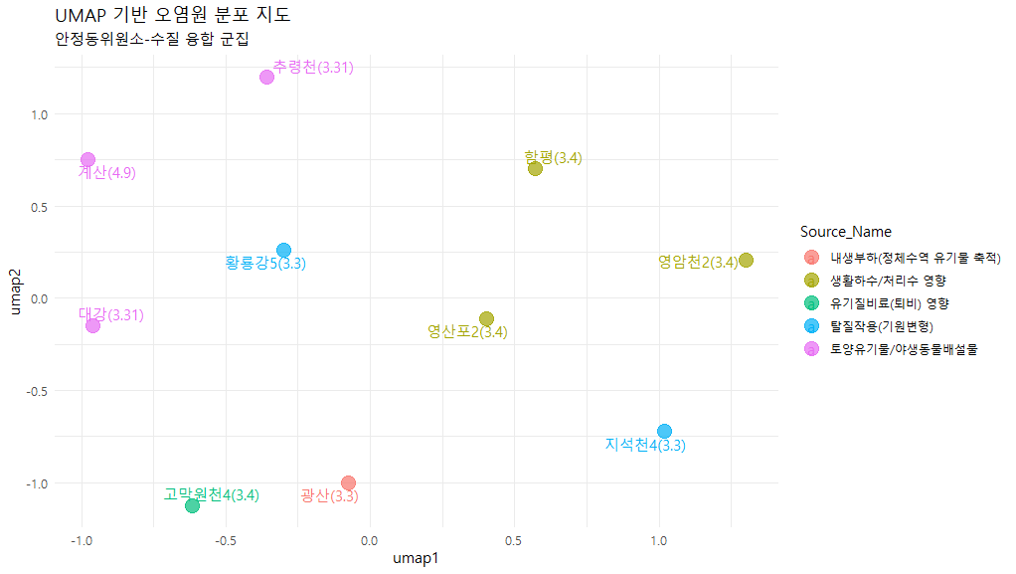
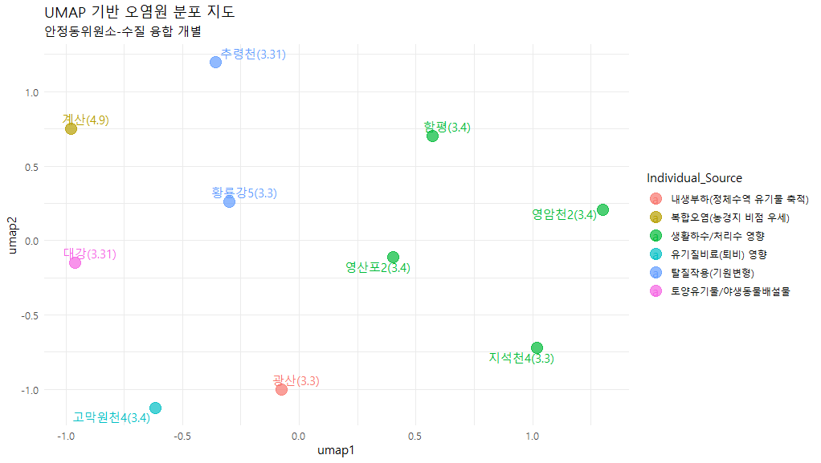
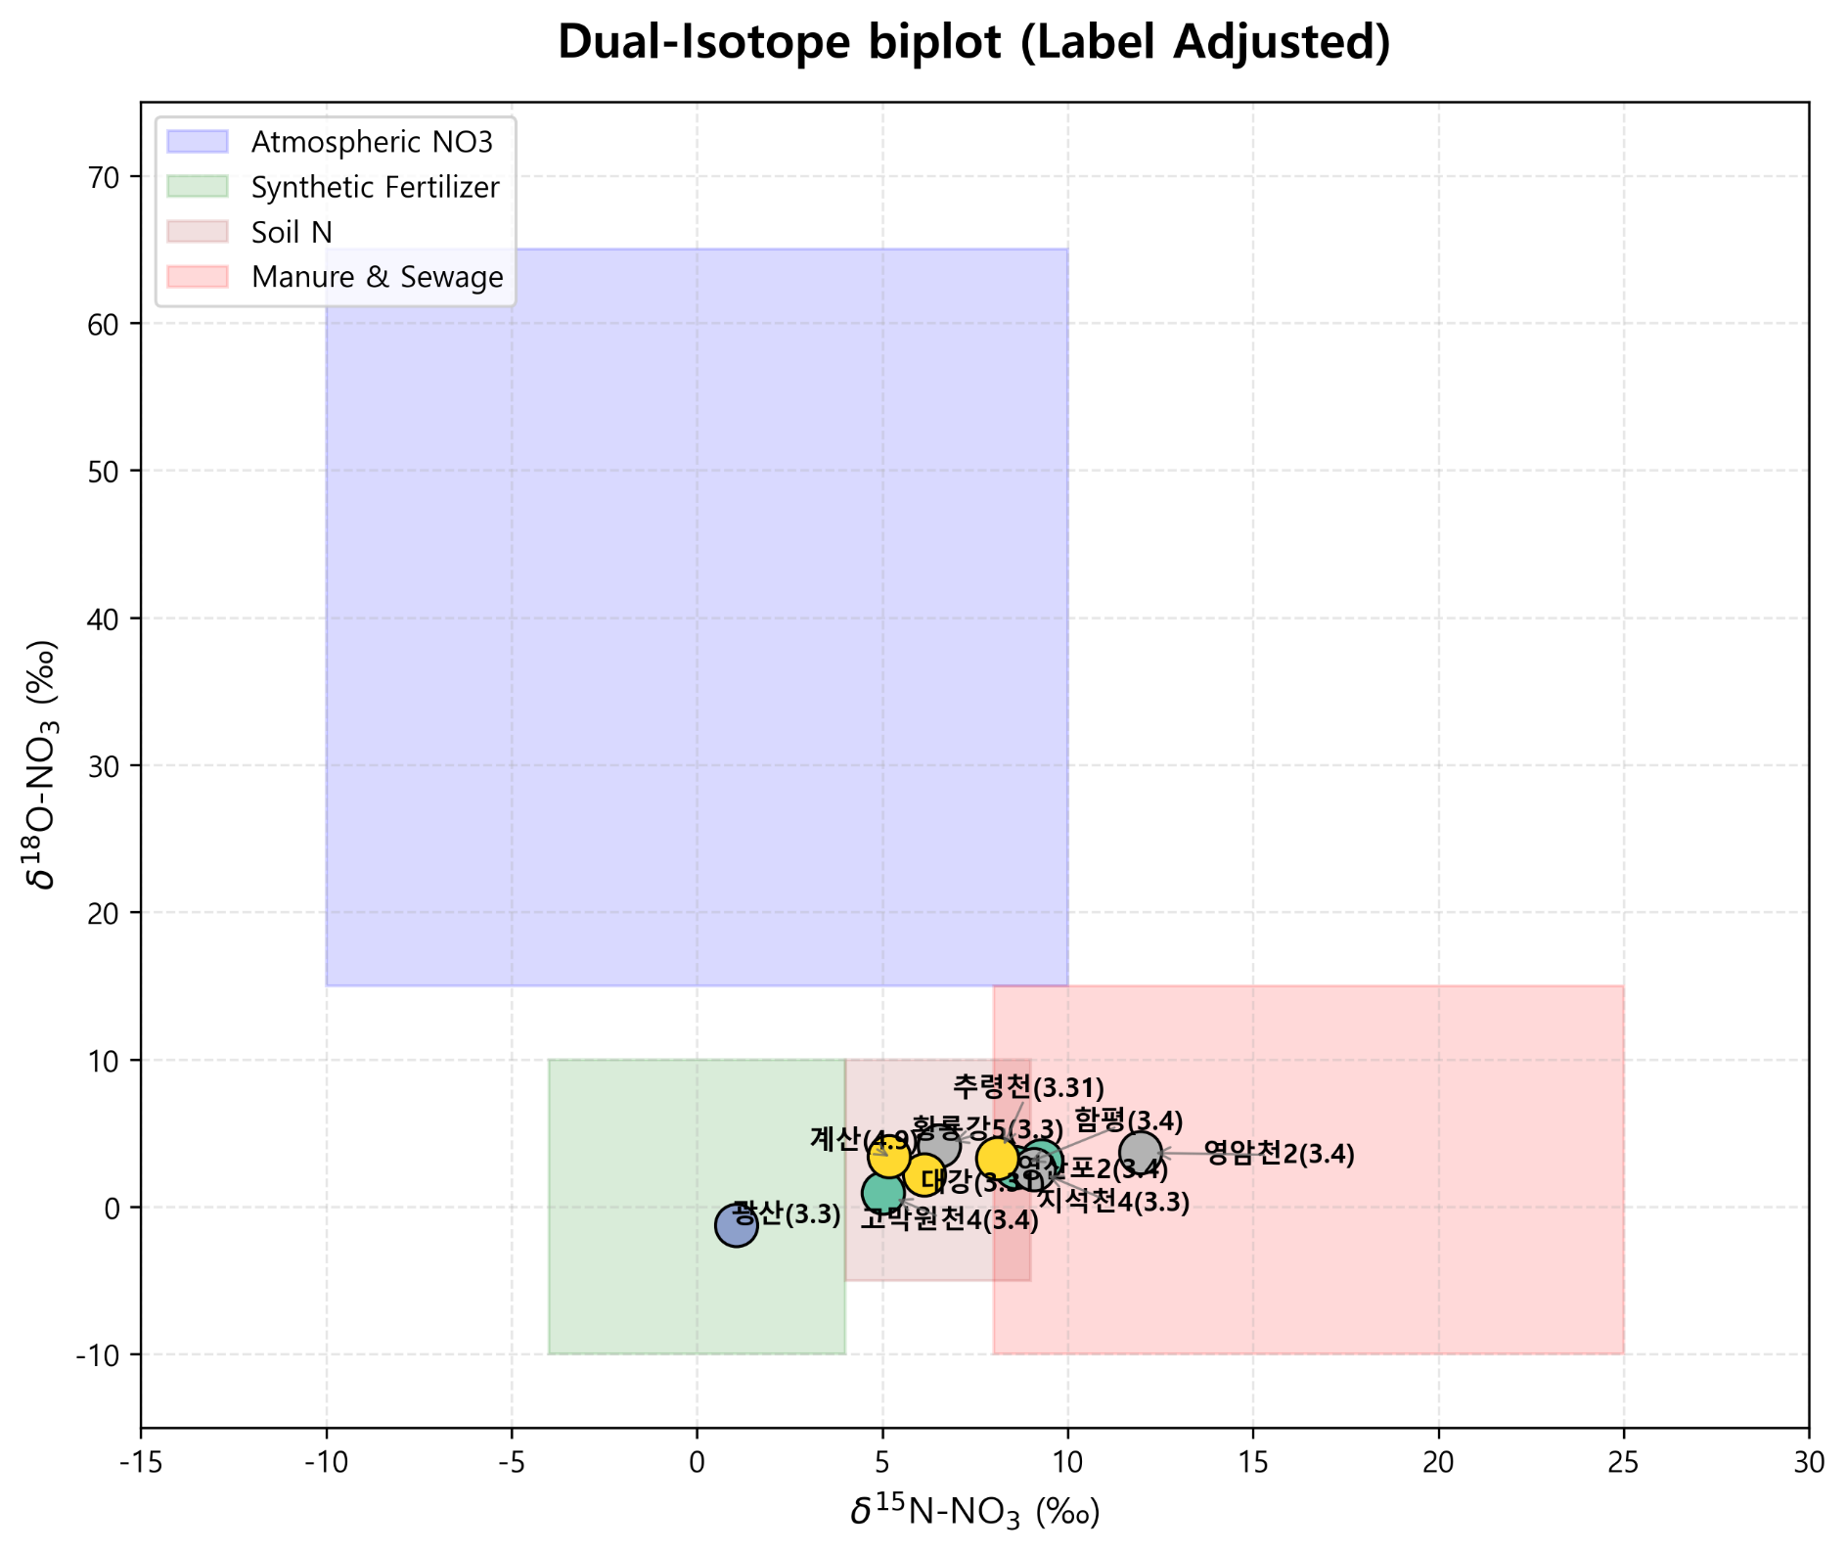

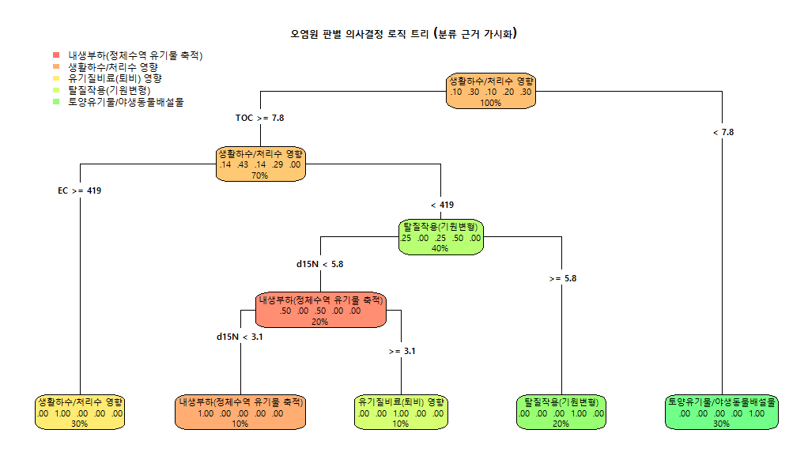
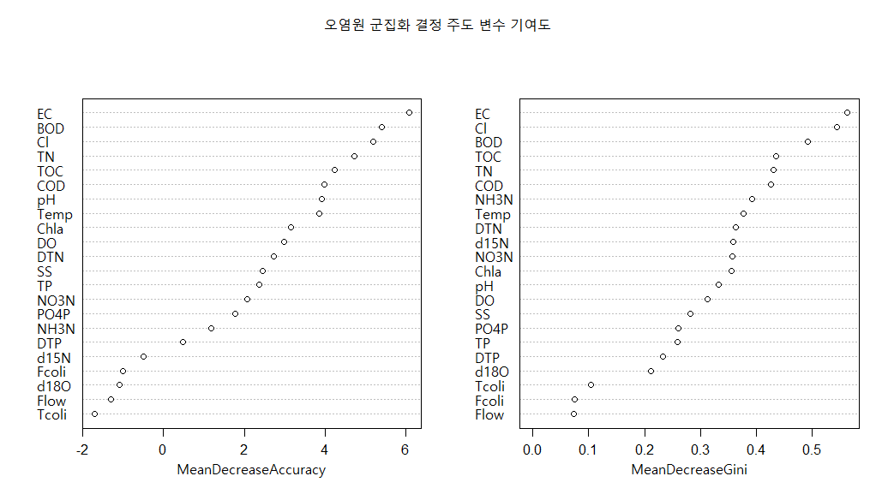

 |  |  |  |  | 오염원인 1차 스크리닝

 |  |  |  |  | AI based

version 2

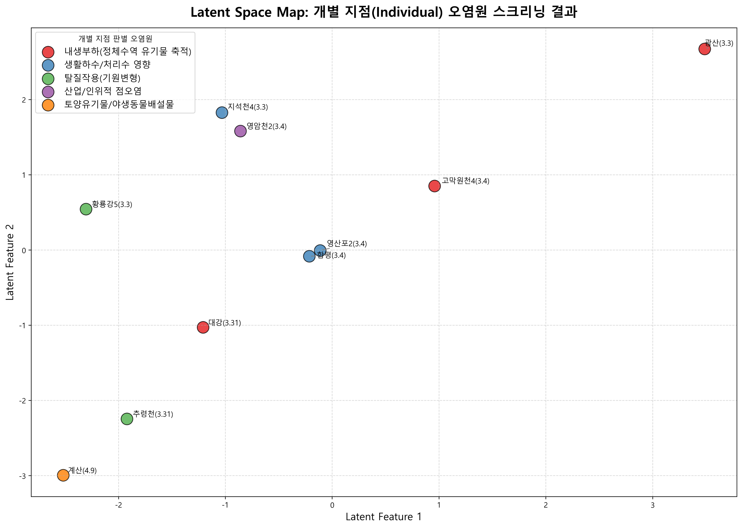
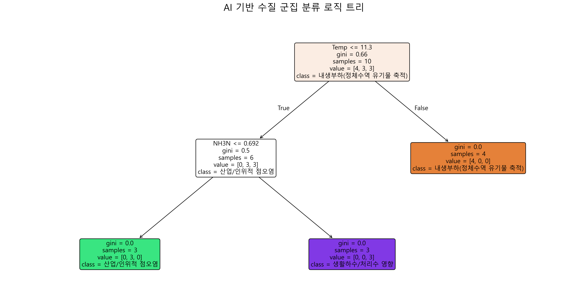
2026년 조사연구사업 특이측정값

1.1 | -1.3
9.3 | 3.1
8.6 | 2.7
5.0 | 0.9
6.5 | 4.1
9.1 | 2.5
12.0 | 3.7
6.1 |  | 2.2
8.1 |  | 3.3
5.2 |  | 3.4
¹⁵N-NO₃ (‰)
¹⁸O-NO₃ (‰)
Manure & Sewage
NH₄⁺ fertilizer
Soil N
Atmospheric NO₃⁻ by ion exchange/AgNO₃
NO₃⁻ fertilizer
Atmospheric NO₃⁻ by bacterial denitrification
1.1
9.3
8.6
5.0
6.5
9.1
12.0
6.1
8.1
5.2
Inorganic fertillizer
¹⁵N-NO₃ (‰)
¹¹B (‰)
Sewage
Manure
No | 지점명 | 본류/ 지류 | 수계 | 채수일 | 현장, 수질항목 분석결과 |  |  |  |  |  |  |  |  |  |  |  |  |  |  |  |  |  |  |  |  |  |  | 안정동위원소 분석결과 |  |  |  | Memo
 |  |  |  |  | 강수량 (Day) | 강수량 (Week) | 유량 | 수온 | pH | DO | BOD | COD | SS | EC | T-N | DTN | NO3-N | NH3-N | T-P | DTP | PO₄-P | Chlorophyll a | TOC | 총대장균 군수 | 분원성 대장균군수 | Cl- | B | 15N | 18O | 18O | 11B
3M-1-02 | 광산(영본B) | 본류 | 영산강 | 2026.03.03 | 0.0 | 38.5 | 41.454 | 11.4 | 6.9 | 6.3 | 10.7 | 14.0 | 28.2 | 412 | 9.069 | 8.582 | 1.160 | 7.048 | 0.403 | 0.249 | 0.232 | 40.0 | 11.9 | 210000 | 96000 | 66.0 |  | 1.1 | -1.3 |  |  | 강우
3M-1-03 | 영산포2(영본C) | 본류 | 영산강 | 2026.03.04 |  |  | 45.144 | 10.8 | 7.4 | 9.9 | 6.2 | 9.1 | 16.7 | 425 | 9.263 | 9.093 | 2.651 | 6.106 | 0.118 | 0.113 | 0.074 | 21.2 | 8.4 |  |  | 59.1 |  | 9.3 | 3.1 |  |  | 강우 및 고온
3M-1-04 | 함평(영본D) | 본류 | 영산강 | 2026.03.04 |  |  |  | 10.2 | 7.5 | 10.4 | 6.1 | 9.0 | 15.8 | 431 | 8.412 | 8.243 | 2.979 | 5.094 | 0.136 | 0.091 | 0.064 | 23.1 | 8.0 |  |  | 61.4 |  | 8.6 | 2.7 |  |  | 강우 및 저유량
3M-1-06 | 고막원천4(영본Da) | 지류 | 영산강 | 2026.03.04 |  |  |  | 8.6 | 7.3 | 10.8 | 7.4 | 14.1 | 82.5 | 244 | 5.931 | 5.506 | 3.569 | 0.777 | 0.400 | 0.266 | 0.256 | 30.7 | 11.7 |  |  | 58.7 |  | 5.0 | 0.9 |  |  | 강우
3M-1-10 | 황룡강5 | 지류 | 영산강 | 2026.03.03 |  |  | 14.295 | 10.6 | 7.9 | 11.5 | 10.6 | 9.0 | 39.9 | 322 | 1.976 | 1.820 | 1.137 | 0.218 | 0.086 | 0.022 | 0.005 | 36.4 | 8.3 | 28000 | 2500 | 47.0 |  | 6.5 | 4.1 |  |  | 강우 및 고온
3M-1-11 | 지석천4 | 지류 | 영산강 | 2026.03.03 | 0.5 | 44.5 |  | 11.2 | 8.0 | 12.2 | 10.1 | 12.5 | 28.4 | 251 | 3.346 | 3.094 | 2.390 | 0.098 | 0.186 | 0.115 | 0.111 | 95.8 | 9.2 | 27000 | 3700 | 25.7 |  | 9.1 | 2.5 |  |  | 강우 및 고온
3M-1-14 | 영암천2 | 지류 | 영산강 | 2026.03.04 |  |  |  | 10.9 | 7.7 | 12.3 | 6.9 | 9.2 | 27.7 | 1484 | 4.897 | 4.651 | 3.301 | 0.608 | 0.227 | 0.134 | 0.123 | 58.7 | 8.0 |  |  | 387.2 |  | 12.0 | 3.7 |  |  | 고온 및 저유량
 | 대강(섬본C) | 본류 | 섬진강 | 2026.03.31 |  |  |  | 16.4 | 7.4 | 10.4 | 5.0 | 8.5 | 48.8 | 210 | 1.889 |  |  |  | 0.137 |  |  |  | 7.6 |  |  | 23.7 |  | 6.1 |  | 2.2 |  | 강우
 | 추령천(추령A) | 지류 | 섬진강 | 2026.03.31 |  |  | 5.356 | 12.4 | 6.9 | 10.5 | 2.7 | 5.1 | 6.5 | 157 | 3.309 |  |  |  | 0.050 |  |  | 17.3 | 3.6 |  |  | 16.9 |  | 8.1 |  | 3.3 |  | 고온
 | 계산(섬본D) | 본류 | 섬진강 | 2026.04.09 |  |  | 39.937 | 13.8 | 6.8 | 9.5 | 0.7 | 4.6 | 6.8 | 140 | 2.967 | 2.946 | 2.486 | 0.049 | 0.080 | 0.053 | 0.040 | 8.3 | 3.9 | 2300 | 100 | 12.9 |  | 5.2 |  | 3.4 |  | 강우

붉은 글씨 | 특이측정값 항목
 |  |  |  |  | 오염원인 1차 스크리닝

 |  |  |  |  | ML based
 |  |  |  |  |  |  |  |  |  |  |  |  |  |  |  |  |  |  |  |  |  |  |  |  |  |  |  |  |  |  |  |  | Dual-Isotope biplot
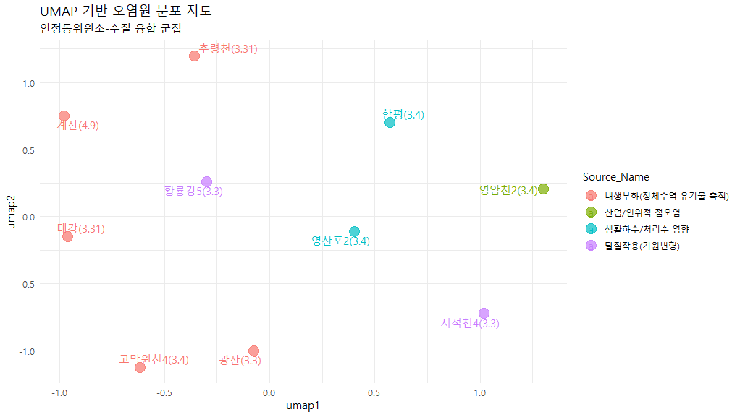
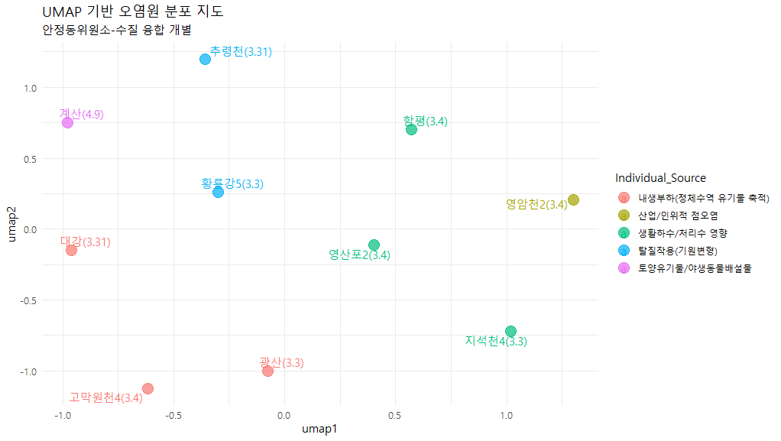

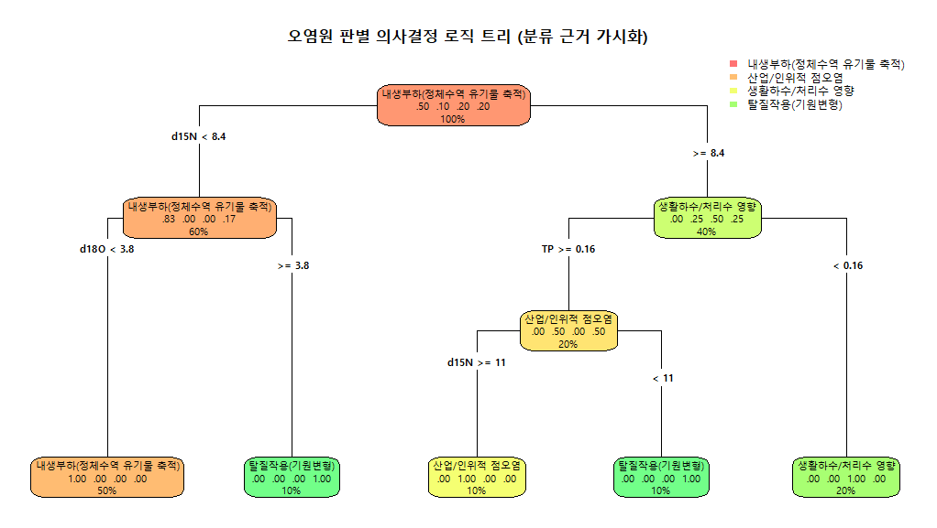

 |  |  |  |  | 오염원인 1차 스크리닝

 |  |  |  |  | AI based

version 3
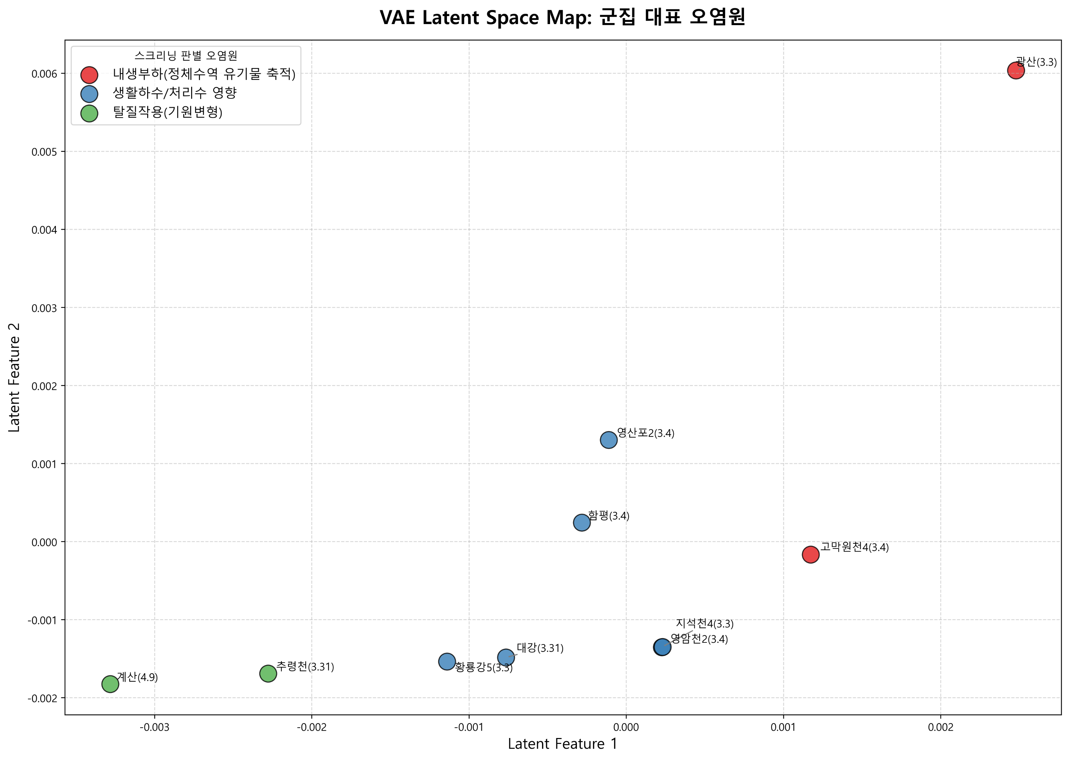
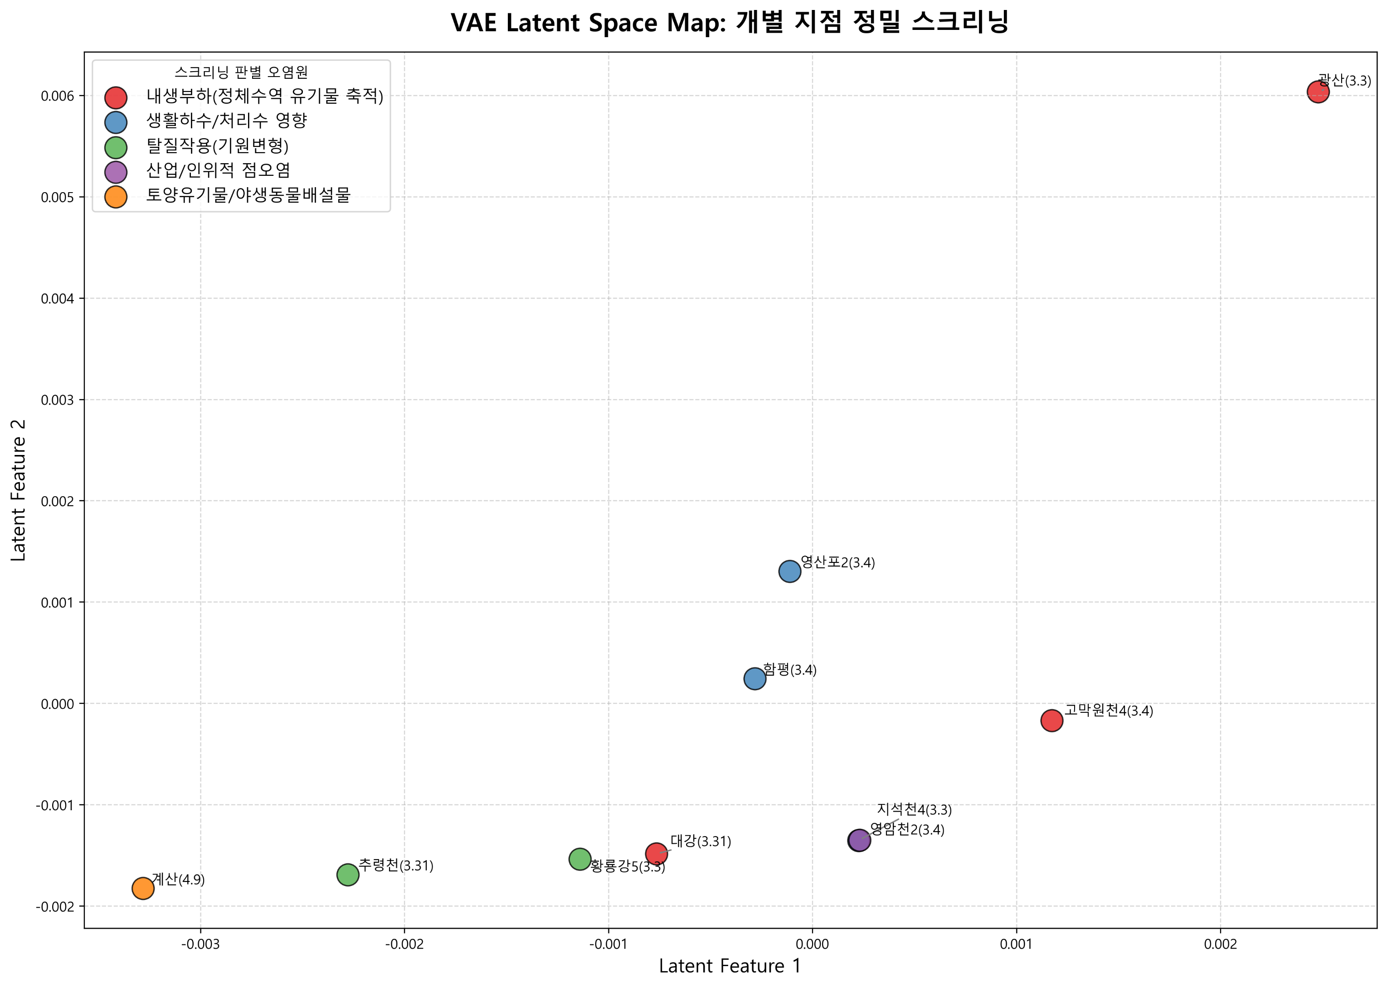
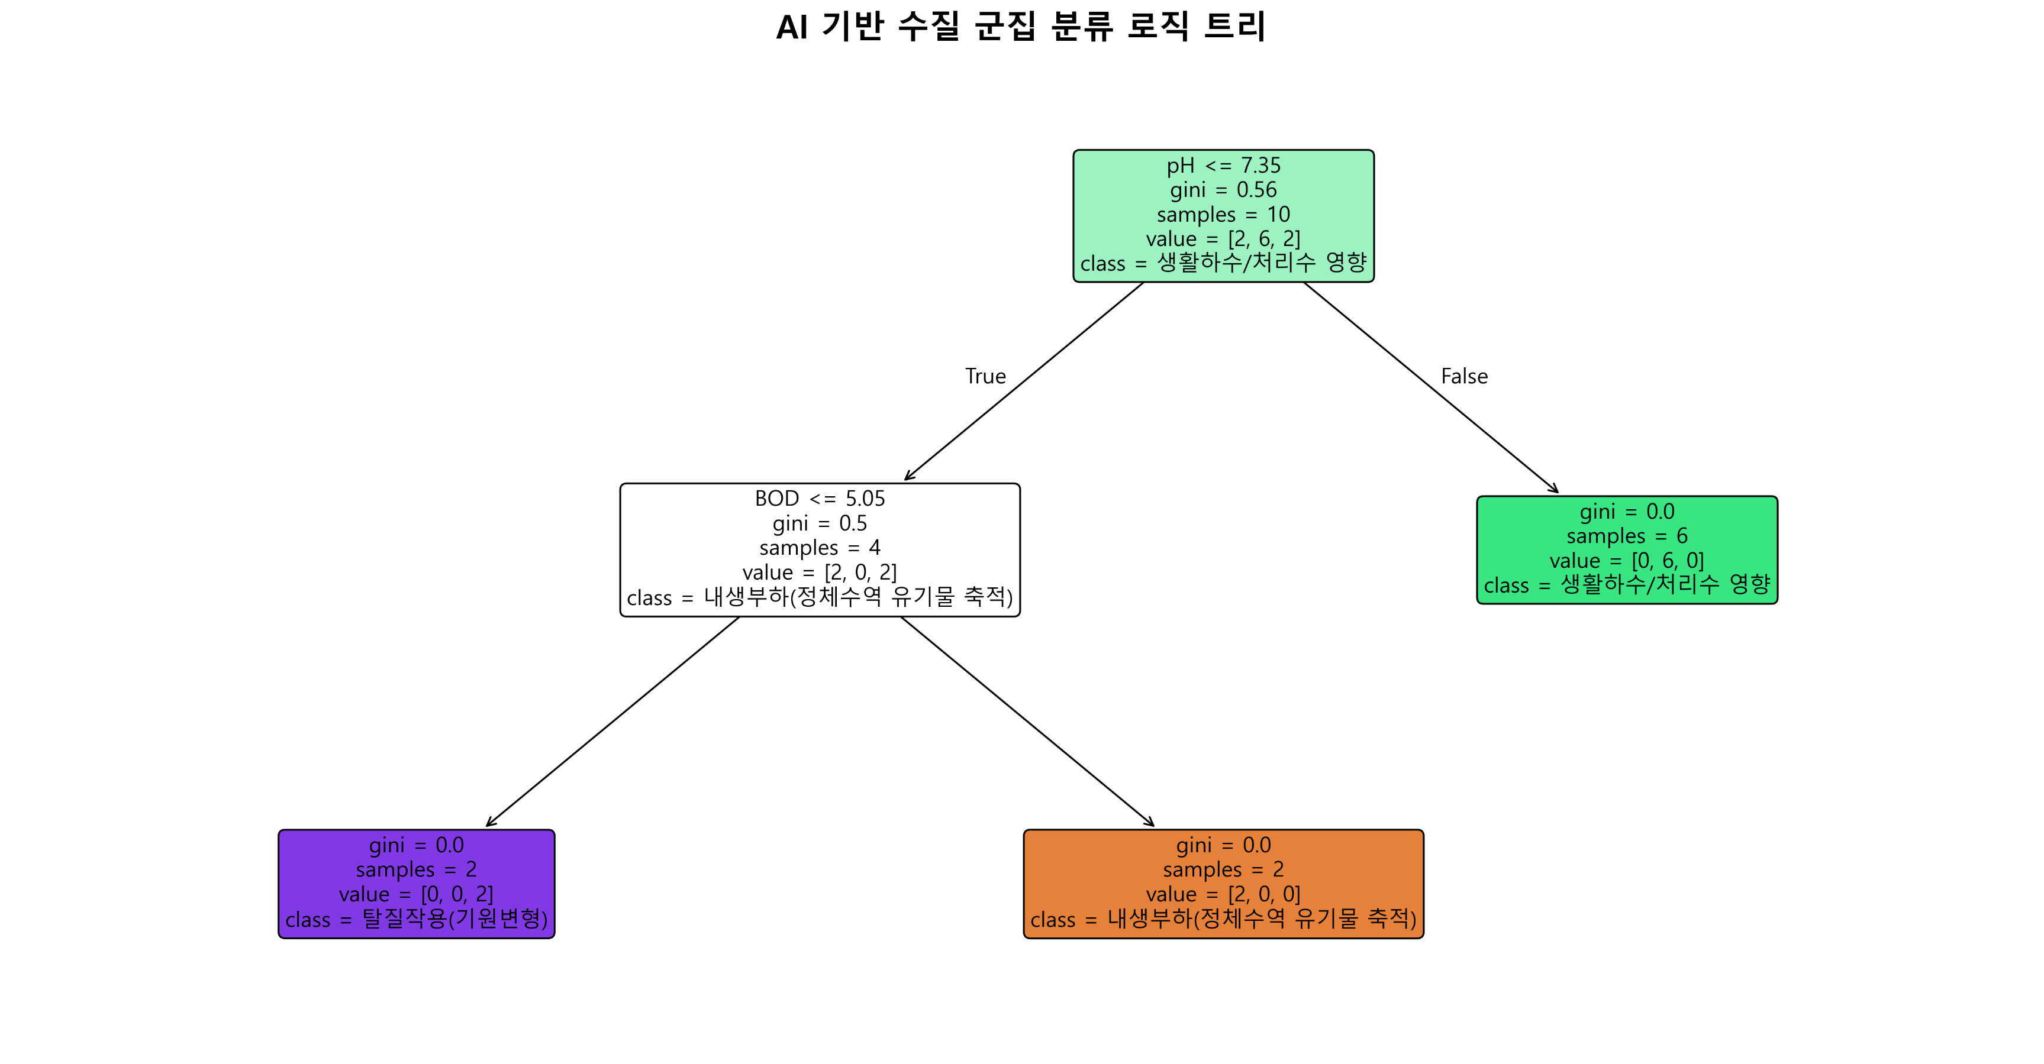
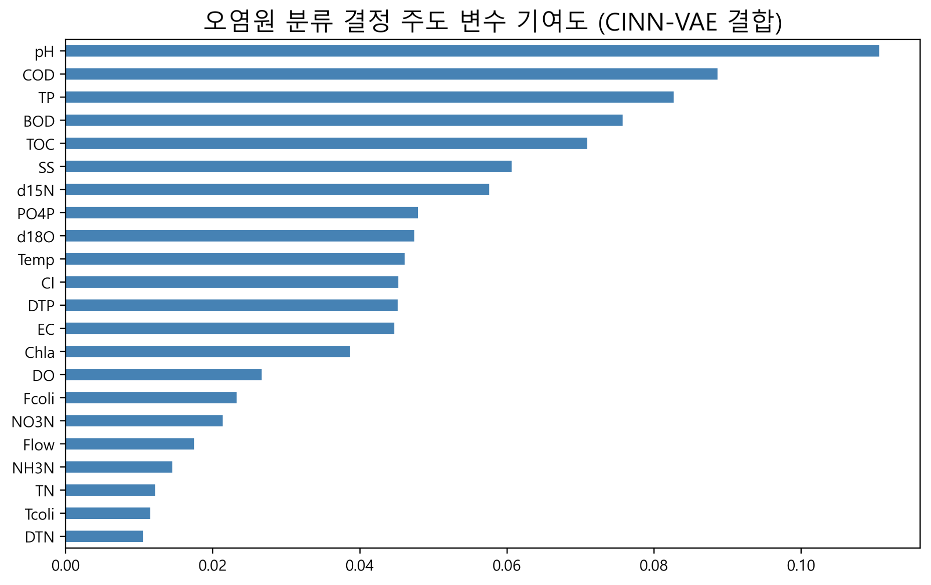
2026년 조사연구사업 특이측정값

1.1 | -1.3
9.3 | 3.1
8.6 | 2.7
5.0 | 0.9
6.5 | 4.1
9.1 | 2.5
12.0 | 3.7
6.1 |  | 2.2
8.1 |  | 3.3
5.2 |  | 3.4
¹⁵N-NO₃ (‰)
¹⁸O-NO₃ (‰)
Manure & Sewage
NH₄⁺ fertilizer
Soil N
Atmospheric NO₃⁻ by ion exchange/AgNO₃
NO₃⁻ fertilizer
Atmospheric NO₃⁻ by bacterial denitrification
1.1
9.3
8.6
5.0
6.5
9.1
12.0
6.1
8.1
5.2
Inorganic fertillizer
¹⁵N-NO₃ (‰)
¹¹B (‰)
Sewage
Manure
No | 지점명 | 본류/ 지류 | 수계 | 채수일 | 현장, 수질항목 분석결과 |  |  |  |  |  |  |  |  |  |  |  |  |  |  |  |  |  |  |  |  |  |  | 안정동위원소 분석결과 |  |  |  | Memo
 |  |  |  |  | 강수량 (Day) | 강수량 (Week) | 유량 | 수온 | pH | DO | BOD | COD | SS | EC | T-N | DTN | NO3-N | NH3-N | T-P | DTP | PO₄-P | Chlorophyll a | TOC | 총대장균 군수 | 분원성 대장균군수 | Cl- | B | 15N | 18O | 18O | 11B
3M-1-02 | 광산(영본B) | 본류 | 영산강 | 2026.03.03 | 0.0 | 38.5 | 41.454 | 11.4 | 6.9 | 6.3 | 10.7 | 14.0 | 28.2 | 412 | 9.069 | 8.582 | 1.160 | 7.048 | 0.403 | 0.249 | 0.232 | 40.0 | 11.9 | 210000 | 96000 | 66.0 |  | 1.1 | -1.3 |  |  | 강우
3M-1-03 | 영산포2(영본C) | 본류 | 영산강 | 2026.03.04 |  |  | 45.144 | 10.8 | 7.4 | 9.9 | 6.2 | 9.1 | 16.7 | 425 | 9.263 | 9.093 | 2.651 | 6.106 | 0.118 | 0.113 | 0.074 | 21.2 | 8.4 |  |  | 59.1 |  | 9.3 | 3.1 |  |  | 강우 및 고온
3M-1-04 | 함평(영본D) | 본류 | 영산강 | 2026.03.04 |  |  |  | 10.2 | 7.5 | 10.4 | 6.1 | 9.0 | 15.8 | 431 | 8.412 | 8.243 | 2.979 | 5.094 | 0.136 | 0.091 | 0.064 | 23.1 | 8.0 |  |  | 61.4 |  | 8.6 | 2.7 |  |  | 강우 및 저유량
3M-1-06 | 고막원천4(영본Da) | 지류 | 영산강 | 2026.03.04 |  |  |  | 8.6 | 7.3 | 10.8 | 7.4 | 14.1 | 82.5 | 244 | 5.931 | 5.506 | 3.569 | 0.777 | 0.400 | 0.266 | 0.256 | 30.7 | 11.7 |  |  | 58.7 |  | 5.0 | 0.9 |  |  | 강우
3M-1-10 | 황룡강5 | 지류 | 영산강 | 2026.03.03 |  |  | 14.295 | 10.6 | 7.9 | 11.5 | 10.6 | 9.0 | 39.9 | 322 | 1.976 | 1.820 | 1.137 | 0.218 | 0.086 | 0.022 | 0.005 | 36.4 | 8.3 | 28000 | 2500 | 47.0 |  | 6.5 | 4.1 |  |  | 강우 및 고온
3M-1-11 | 지석천4 | 지류 | 영산강 | 2026.03.03 | 0.5 | 44.5 |  | 11.2 | 8.0 | 12.2 | 10.1 | 12.5 | 28.4 | 251 | 3.346 | 3.094 | 2.390 | 0.098 | 0.186 | 0.115 | 0.111 | 95.8 | 9.2 | 27000 | 3700 | 25.7 |  | 9.1 | 2.5 |  |  | 강우 및 고온
3M-1-14 | 영암천2 | 지류 | 영산강 | 2026.03.04 |  |  |  | 10.9 | 7.7 | 12.3 | 6.9 | 9.2 | 27.7 | 1484 | 4.897 | 4.651 | 3.301 | 0.608 | 0.227 | 0.134 | 0.123 | 58.7 | 8.0 |  |  | 387.2 |  | 12.0 | 3.7 |  |  | 고온 및 저유량
 | 대강(섬본C) | 본류 | 섬진강 | 2026.03.31 |  |  |  | 16.4 | 7.4 | 10.4 | 5.0 | 8.5 | 48.8 | 210 | 1.889 |  |  |  | 0.137 |  |  |  | 7.6 |  |  | 23.7 |  | 6.1 |  | 2.2 |  | 강우
 | 추령천(추령A) | 지류 | 섬진강 | 2026.03.31 |  |  | 5.356 | 12.4 | 6.9 | 10.5 | 2.7 | 5.1 | 6.5 | 157 | 3.309 |  |  |  | 0.050 |  |  | 17.3 | 3.6 |  |  | 16.9 |  | 8.1 |  | 3.3 |  | 고온
 | 계산(섬본D) | 본류 | 섬진강 | 2026.04.09 |  |  | 39.937 | 13.8 | 6.8 | 9.5 | 0.7 | 4.6 | 6.8 | 140 | 2.967 | 2.946 | 2.486 | 0.049 | 0.080 | 0.053 | 0.040 | 8.3 | 3.9 | 2300 | 100 | 12.9 |  | 5.2 |  | 3.4 |  | 강우

붉은 글씨 | 특이측정값 항목
 |  |  |  |  | 오염원인 1차 스크리닝

 |  |  |  |  | ML based
 |  |  |  |  |  |  |  |  |  |  |  |  |  |  |  |  |  |  |  |  |  |  |  |  |  |  |  |  |  |  |  |  | Dual-Isotope biplot
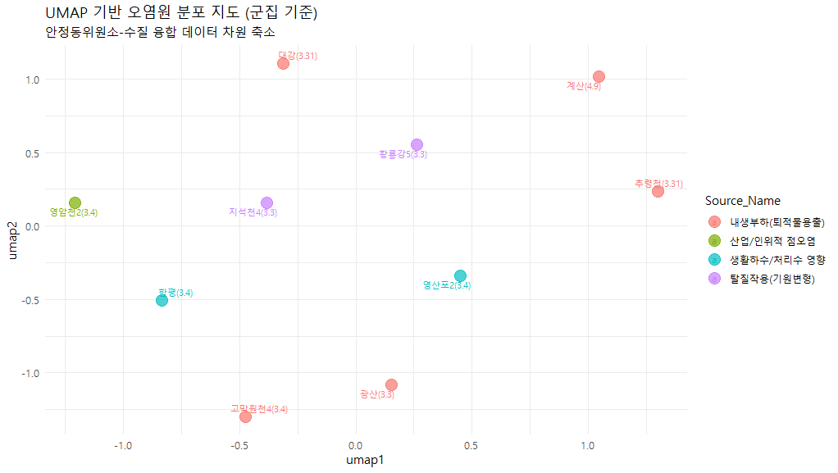
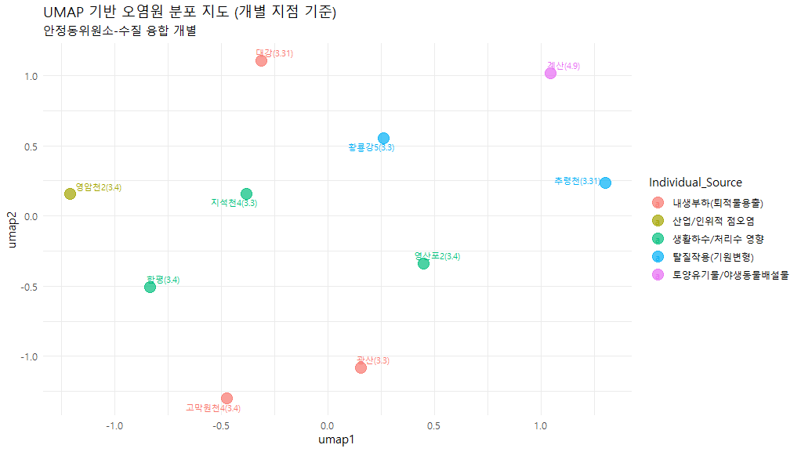


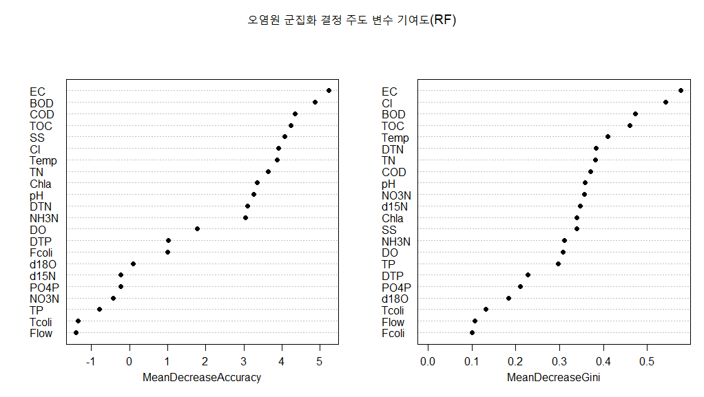
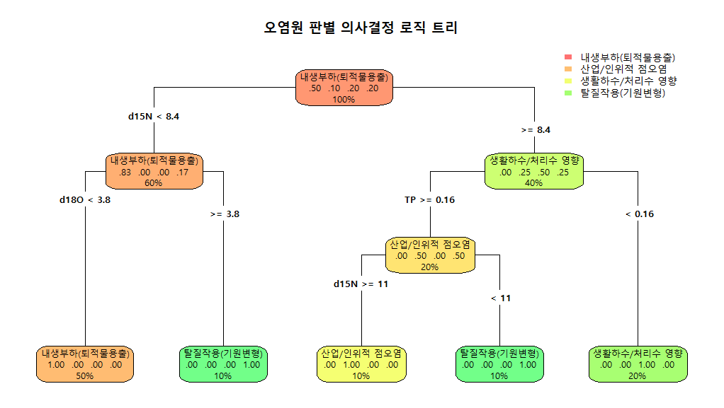

 |  |  |  |  | 오염원인 1차 스크리닝

 |  |  |  |  | AI based

version 4
2026년 조사연구사업 특이측정값

1.1 | -1.3
9.3 | 3.1
8.6 | 2.7
5.0 | 0.9
6.5 | 4.1
9.1 | 2.5
12.0 | 3.7
6.1 |  | 2.2
8.1 |  | 3.3
5.2 |  | 3.4
¹⁵N-NO₃ (‰)
¹⁸O-NO₃ (‰)
Manure & Sewage
NH₄⁺ fertilizer
Soil N
Atmospheric NO₃⁻ by ion exchange/AgNO₃
NO₃⁻ fertilizer
Atmospheric NO₃⁻ by bacterial denitrification
1.1
9.3
8.6
5.0
6.5
9.1
12.0
6.1
8.1
5.2
Inorganic fertillizer
¹⁵N-NO₃ (‰)
¹¹B (‰)
Sewage
Manure
No | 지점명 | 본류/ 지류 | 수계 | 채수일 | 현장, 수질항목 분석결과 |  |  |  |  |  |  |  |  |  |  |  |  |  |  |  |  |  |  |  |  |  |  | 안정동위원소 분석결과 |  |  |  | Memo
 |  |  |  |  | 강수량 (Day) | 강수량 (Week) | 유량 | 수온 | pH | DO | BOD | COD | SS | EC | T-N | DTN | NO3-N | NH3-N | T-P | DTP | PO₄-P | Chlorophyll a | TOC | 총대장균 군수 | 분원성 대장균군수 | Cl- | B | 15N | 18O | 18O | 11B
3M-1-02 | 광산(영본B) | 본류 | 영산강 | 2026.03.03 | 0.0 | 38.5 | 41.454 | 11.4 | 6.9 | 6.3 | 10.7 | 14.0 | 28.2 | 412 | 9.069 | 8.582 | 1.160 | 7.048 | 0.403 | 0.249 | 0.232 | 40.0 | 11.9 | 210000 | 96000 | 66.0 |  | 1.1 | -1.3 |  |  | 강우
3M-1-03 | 영산포2(영본C) | 본류 | 영산강 | 2026.03.04 |  |  | 45.144 | 10.8 | 7.4 | 9.9 | 6.2 | 9.1 | 16.7 | 425 | 9.263 | 9.093 | 2.651 | 6.106 | 0.118 | 0.113 | 0.074 | 21.2 | 8.4 |  |  | 59.1 |  | 9.3 | 3.1 |  |  | 강우 및 고온
3M-1-04 | 함평(영본D) | 본류 | 영산강 | 2026.03.04 |  |  |  | 10.2 | 7.5 | 10.4 | 6.1 | 9.0 | 15.8 | 431 | 8.412 | 8.243 | 2.979 | 5.094 | 0.136 | 0.091 | 0.064 | 23.1 | 8.0 |  |  | 61.4 |  | 8.6 | 2.7 |  |  | 강우 및 저유량
3M-1-06 | 고막원천4(영본Da) | 지류 | 영산강 | 2026.03.04 |  |  |  | 8.6 | 7.3 | 10.8 | 7.4 | 14.1 | 82.5 | 244 | 5.931 | 5.506 | 3.569 | 0.777 | 0.400 | 0.266 | 0.256 | 30.7 | 11.7 |  |  | 58.7 |  | 5.0 | 0.9 |  |  | 강우
3M-1-10 | 황룡강5 | 지류 | 영산강 | 2026.03.03 |  |  | 14.295 | 10.6 | 7.9 | 11.5 | 10.6 | 9.0 | 39.9 | 322 | 1.976 | 1.820 | 1.137 | 0.218 | 0.086 | 0.022 | 0.005 | 36.4 | 8.3 | 28000 | 2500 | 47.0 |  | 6.5 | 4.1 |  |  | 강우 및 고온
3M-1-11 | 지석천4 | 지류 | 영산강 | 2026.03.03 | 0.5 | 44.5 |  | 11.2 | 8.0 | 12.2 | 10.1 | 12.5 | 28.4 | 251 | 3.346 | 3.094 | 2.390 | 0.098 | 0.186 | 0.115 | 0.111 | 95.8 | 9.2 | 27000 | 3700 | 25.7 |  | 9.1 | 2.5 |  |  | 강우 및 고온
3M-1-14 | 영암천2 | 지류 | 영산강 | 2026.03.04 |  |  |  | 10.9 | 7.7 | 12.3 | 6.9 | 9.2 | 27.7 | 1484 | 4.897 | 4.651 | 3.301 | 0.608 | 0.227 | 0.134 | 0.123 | 58.7 | 8.0 |  |  | 387.2 |  | 12.0 | 3.7 |  |  | 고온 및 저유량
 | 대강(섬본C) | 본류 | 섬진강 | 2026.03.31 |  |  |  | 16.4 | 7.4 | 10.4 | 5.0 | 8.5 | 48.8 | 210 | 1.889 |  |  |  | 0.137 |  |  |  | 7.6 |  |  | 23.7 |  | 6.1 |  | 2.2 |  | 강우
 | 추령천(추령A) | 지류 | 섬진강 | 2026.03.31 |  |  | 5.356 | 12.4 | 6.9 | 10.5 | 2.7 | 5.1 | 6.5 | 157 | 3.309 |  |  |  | 0.050 |  |  | 17.3 | 3.6 |  |  | 16.9 |  | 8.1 |  | 3.3 |  | 고온
 | 계산(섬본D) | 본류 | 섬진강 | 2026.04.09 |  |  | 39.937 | 13.8 | 6.8 | 9.5 | 0.7 | 4.6 | 6.8 | 140 | 2.967 | 2.946 | 2.486 | 0.049 | 0.080 | 0.053 | 0.040 | 8.3 | 3.9 | 2300 | 100 | 12.9 |  | 5.2 |  | 3.4 |  | 강우

붉은 글씨 | 특이측정값 항목
 |  |  |  |  | 오염원인 1차 스크리닝

 |  |  |  |  | ML based
 |  |  |  |  |  |  |  |  |  |  |  |  |  |  |  |  |  |  |  |  |  |  |  |  |  |  |  |  |  |  |  |  | Dual-Isotope biplot
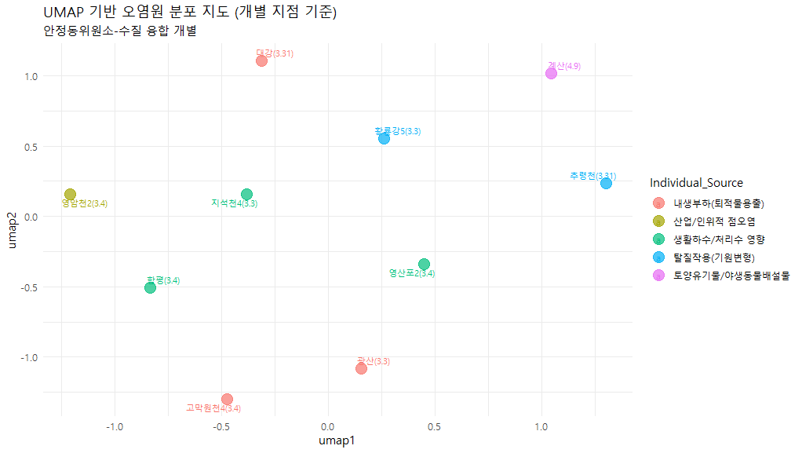

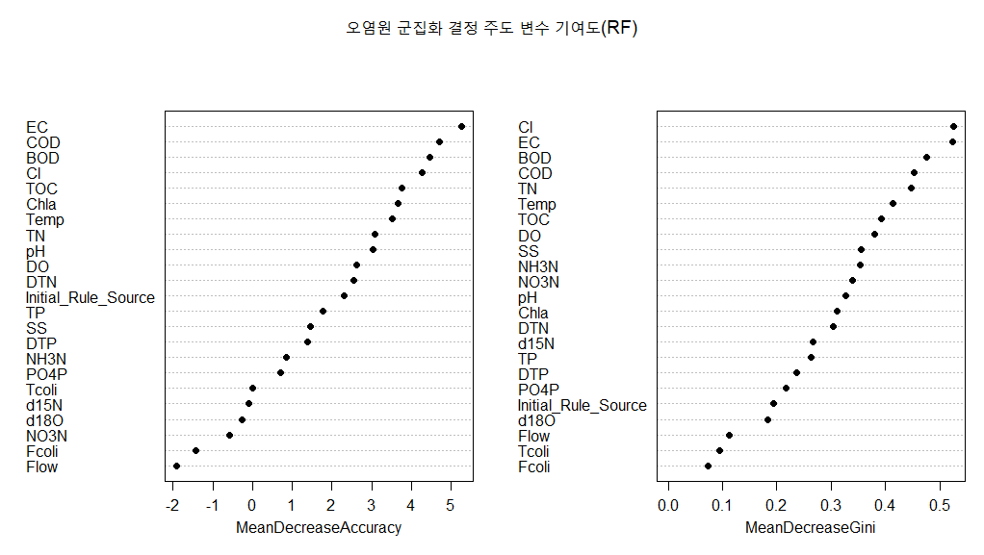

 |  |  |  |  | 오염원인 1차 스크리닝

 |  |  |  |  | AI based

